機能仕様
重なりリンクの高さノード編集ツール要件定義

1.概要
 | SJ歩行者NW整備で必要となる、歩行者リンク×道路リンクまたは、歩行者リンク×歩行者リンクの
 | 交差するポイントの相対高さを表現するデータを編集するためのツールである。

2.前提
 | ・新規の子ダイアログを作成する
 | ・編集対象のテーブルはHEIGHT_NODEとする

3.WALK_LINK子ダイアログ
 | 3.1 ダイアログ外観

 | 3.2 相対高さ編集
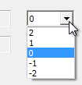

 |  | ・編集可能な属性は高さ（LINK_ID1_HEIGHT 及び、LINK_ID2_HEIGHT）のみとする
 |  |  | ・高さの編集はコンボボックスとし、その選択肢は -2 ～ 2 とする
 |  | ・コンボボックスのリストはマウスホイール、または↑↓キーで選択可能とする
 |  | ・コンボボックスのフォーカスはTabキーで移動可能とする

 | 3.3 ハイライト
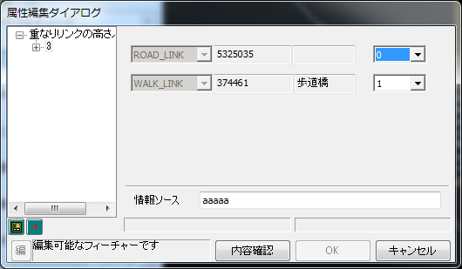

 |  | ・交差する2つのリンクのうち、高さが小さい方のリンクを青色で、大きい方を赤色でハイライト表示する
 |  | ・高さ編集用のコンボボックスにフォーカスがあたっている場合は、対応するリンクの外周がハイライト表示される

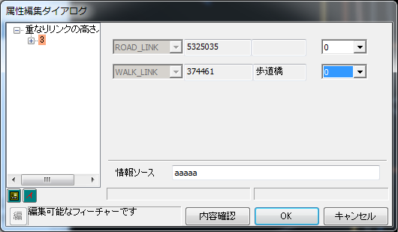

 |  | ・交差する2つの高さが等しい場合は、両リンクを緑色でハイライト表示する

 | 3.4 新規作成時
 |  | 3.4.1 新規作成時の処理
 |  |  | ・作成ツールでHEIGHT_NODEを新規作成した際には、そのNODEに接するリンクの検索を行い、属性を自動で設定する
 |  |  | ・リンクが見つからない場合は、LINK_ID=-1、 |  |  |  | LINK_ID_TABLE＝「未整備」を仮に付与する

 |  |  |  | → 論理チェックエラーにより保存はできない

 |  | 3.4.1 人車共用リンク上の高さノード
 |  |  | ・人車共用の歩行者リンクと道路リンクが重なってる場合は、必ず道路リンクと紐付けを行う

歩行者
歩行者
道路
道路

 |  |  |  |  |  |  |  | → 論理チェックエラーにより保存はできない

 | 3.5 論理チェック
 |  | ・ダイアログを開く際に論理チェックを行い、エラーとなった場合はダイアログでの編集、保存は行わせない
 |  |  | → 「キャンセル」ボタンのみ有効となる
 |  | ・エラーとなるのは以下の場合
 |  |  | ・LINK_ID1、LINK_ID2 が0で歩行者リンクと、歩行者リンクまたは道路リンクの交点上にない
 |  |  |  | → 交点以外の場所に新規作成させない
 |  |  | ・LINK_ID1、またはLINK_ID2に該当するリンクが存在しない
 |  |  | ・LINK_ID1とLINK_ID2に該当するリンクの交点上にない
 |  |  | ・重なりリンク高さノードが重複する
 |  |  | ・道路リンク同士の交点に存在する
 |  |  | ・以下の種別の道路リンクと紐付いている
 |  |  |  | roadclass_c >= 400 |  | → 駐車場リンク、マッチングリンク
 |  |  |  |  | または
 |  |  |  | alleymainte_c == 9 |  | → 細街路2005年度

 |  |  | → 論理チェックエラーとなった場合は移動ツールで正しい場所に移動してから編集するか、削除ツールで削除してから新たにポイントを作成する

old2
相対高さ編集ツール要件定義

1.概要
 | SJ歩行者NW整備で必要となる、歩行者リンク×道路リンクまたは、歩行者リンク×歩行者リンクの
 | 交差するポイントの相対高さを表現するデータを編集するためのツールである。

2.前提
 | ・新規の子ダイアログを作成する
 | ・編集対象のテーブルはHEIGHT_NODEとする

3.WALK_LINK子ダイアログ
 | 3.1 ダイアログ外観

ちょっとふわっとさせすぎましたが、もちろんできます。他の子ダイアログ↑↓キーでもOKです。
当然、タブキー移動もできます。

ここって既存の編集ダイアログのようにマウススクロール？のぐりぐりで値を変更できますか？ （その他の動作は他の子ダイアログに準じるという部分がそれだったらすみません。。。）
 | 3.2 相対高さ編集

 |  | ・編集可能な属性は高さ（LINK_ID1_HEIGHT 及び、LINK_ID2_HEIGHT）のみとする
 |  |  | ・高さの編集はコンボボックスとし、その選択肢は -2 ～ 2 とする
 |  | ・その他の動作は他の子ダイアログに準じる

 | 3.3 ハイライト

 |  | ・交差する2つのリンクのうち、高さが小さい方のリンクを青色で、大きい方を赤色でハイライト表示する
 |  | ・高さ編集用のコンボボックスにフォーカスがあたっている場合は、対応するリンクの外周がハイライト表示される

ただし、こうすると、人車共用（道路・歩行者）と道路リンクの交差箇所では道路リンク同士を紐付けてしまうので、その場合は論理チェックで弾きます。

人車共用リンクで道路リンクと重なっている場合は、拾ってくる段階で、必ず道路リンク側と紐付けるようにします。
とすれば、必ず（人車共用）道路リンク✕交差する歩行者リンク の2点交差になるはず

人車共用リンクの場合、保存は行わせないようにしていただきたいです
→その真下にある道路リンクとの交差で作成する
と書いていて気づいたのですが、
もしかしてこれって3点交差になってしまいますかね？
（人車共用リンク×その下の道路リンク×交差している歩行者/道路リンク）
 |  | ・交差する2つの高さが等しい場合は、両リンクを緑色でハイライト表示する

そもそも出来ないのだとは思うのですが
全く同じ位置にすでに「重なりリンクの高さノード」が存在する場合も保存は行わせない、としていただけると助かります
 | 3.4 論理チェック
 |  | ・ダイアログを開く際に論理チェックを行い、エラーとなった場合はダイアログでの編集、保存は行わせない
 |  |  | → 「キャンセル」ボタンのみ有効となる
お安いご用で
 |  | ・エラーとなるのは以下の場合
 |  |  | ・LINK_ID1、LINK_ID2 が0で歩行者リンクと、歩行者リンクまたは道路リンクの交点上にない
 |  |  |  | → 交点以外の場所に新規作成させない
 |  |  | ・LINK_ID1、またはLINK_ID2に該当するリンクが存在しない
以下、問題あるのかはリリース側と要相談ですが・・・
・作成しようとしている「重なりリンクの高さノード」と同位置、もしくはものすごく近く（リンク分断により微小リンクとか微小セグメントとかになりそう）に道路ノード/歩行者ノードがある場合、保存できないようにする？
→これを編集時の論理チェックでやるかも要検討ですね
 |  |  | ・LINK_ID1とLINK_ID2に該当するリンクの交点上にない
 |  |  |  | → このような場合は移動ツールで正しい場所に移動してから編集するか、削除ツールで削除してから新たにポイントを作成する

こっちも忘れてましたが、リリースしないデータ（PEC専用とか）を除外するための
roadclass_c > 400 OR alleymainte_c == 9
もエラーパターンで良いよね？

別途検討中の「道路リンク上にある歩行道路リンク上にある歩行者ノード者ノード」問題辺りとも絡みそうな気がするので、追々の検討事項とさせてください

old
道路リンク紐付けツール要件定義（案）

1.概要
 | SJ歩行者NW整備で必要となる、歩行者リンクと道路リンクの紐付け（Buddy System）を行うツールである。

2.前提
 | WALK_LINKの子ダイアログを使用する。
 | 外部テーブル（LINK_RELATION）の属性を編集し、紐付を行う。

3.WALK_LINK子ダイアログ
 | 3.1 ダイアログ外観

思ったより検索される道路リンクが複数出てくるので、もうちょい縦長にしてもらえると助かります。
→ ゴムゴムのリストボックスにします

 | 3.2 道路リンクID紐付け
3.2.3
3.2.2

3.2.1

・初期値をレジストリで設定？ →他の選択肢は何でしょうか・・ →後は決め打ちですが、特に手間もかからないのでレジストリに設定できるようにしときます
・１つも検索できなかったらメッセージ？ →不要です
・ダブルクリックで [<] ？ →お願いします
 |  | 3.2.1 検索範囲指定
 |  |  | ・道路リンクを周辺検索する際の歩行者リンクからのバッファを指定する（単位：メートル）
 |  |  | ・ダイアログを開いた際の初期値は５（m）
 |  |  | ・数字以外の入力は不可
 |  |  | ・[検索] ボタン押下で該当する道路リンクのOBJECTIDを検索結果リストに表示する

 |  |  | 検索範囲イメージ
バッファ

・種別によって出す、出さないを絞る？ →保留させてください。最後に論理チェックを種別ごとに入れるなら絞らなくても大丈夫です。
・既に紐付いているものは出さない？ →お願いします
 |  | 3.2.2 検索結果リスト
 |  |  | ・周辺検索された道路リンクのOBJECTIDを表示する
 |  |  | ・リストのアイテムを選択すると、対応するマップ上の道路リンクがハイライト
 |  |  | ・複数アイテムを選択可能

 |  |  | 検索結果イメージ

・紐付きリストの方も道路リンクを選んだ際に道路リンク自体をハイライトさせてもらえないでしょうか
・ダブルクリックで [＞]もお願いします
 |  | 3.2.3 紐付きリスト
 |  |  | ・紐付いている道路リンクのOBJECTIDを表示する
 |  |  | ・[<] ボタン押下で、検索結果リストで選択されている道路リンクを紐付ける（複数可）
 |  |  | ・[>] ボタン押下で、紐付きリストで選択されている道路リンクの紐付を解除する（複数可）

・道路リンクの種別？ →お願いしたいですが種別どうするか検討させてください
・道路リンクがつながってるか（複数あった場合）？ →お願いします
 | 3.4 論理チェック
 |  |  | ・[OK] ボタン押下時に行うチェック

紐付けツールとは別ですが・・・
階段・エスカレータフラグを付与した際に階層移動種別が「上下無し」の時は保存できないようにしてもらえないでしょうか
→ 別バグであげてください

